科室表
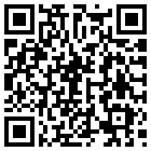
科室名 | 二维码
老年病科
综合内科
门诊针灸科

